Sheet1 (2)
申购合同
供方：上海汭洐 |  |  |  |  |  | 合同标号： |  | WSJ20260410-1
需方：威斯嘉服装有限公司 |  |  |  |  |  | 签订点： | 广东佛山顺德均安镇畅兴工业区均益路9号4楼
产品名称，规格，数量，金额 |  |  |  |  |  | 签订时间： |  | 2026-04-10 | 出货日期 2026-4-26
客户 | 款号 | PO | 货品名 | 内容 | 订单数 |  |  |  | 需订数量 | 损耗

利丰 | 173372白 | 1561165-154 | 纸质挂牌 | CLASSIC TRUCKER | 1650 | 配吊粒 003 |  |  | 1683
利丰 | 173372海蓝 | 1561152-163 | 纸质挂牌 | CLASSIC TRUCKER | 2150 | 配吊粒 003 |  |  | 2193
利丰 | 17337格尔蓝 | 1561162-150 | 纸质挂牌 | CLASSIC TRUCKER | 2400 | 配吊粒 003 |  |  | 2448
利丰 | 150806海蓝 | 1566689-687 | 纸质挂牌 | CLASSIC TRUCKER | 300 | 配吊粒 003 |  |  | 306
利丰 | 150806格尔蓝 | 1566682-676 | 纸质挂牌 | CLASSIC TRUCKER | 300 | 配吊粒 003 |  |  | 306
合计
备注
部门 |  |  | 跟单 梁珍
购品种类型 |  |  | 挂牌
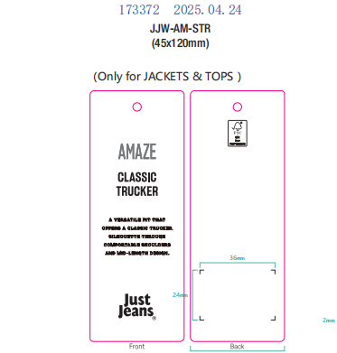
订购原因：
申购人签名
主管签名

